Sheet1
https://jawhm.or.jp/system.html
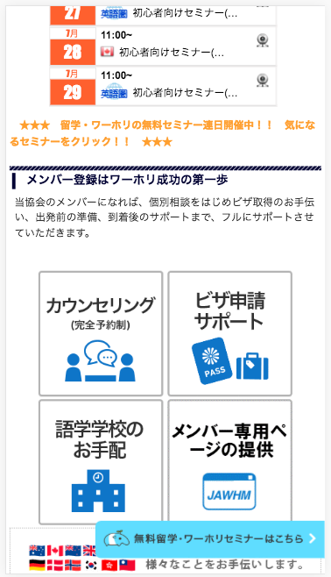

このフローティングバーを削除してください
Xóa bỏ thanh nổi này

https://jawhm.or.jp/system.html
https://jawhm.or.jp/start.html
https://jawhm.or.jp/step1.html
https://jawhm.or.jp/step2.html
https://jawhm.or.jp/step3.html
https://jawhm.or.jp/step4.html
https://jawhm.or.jp/step5.html
https://jawhm.or.jp/step6.html
https://jawhm.or.jp/step7.html
https://jawhm.or.jp/step/baggage.html

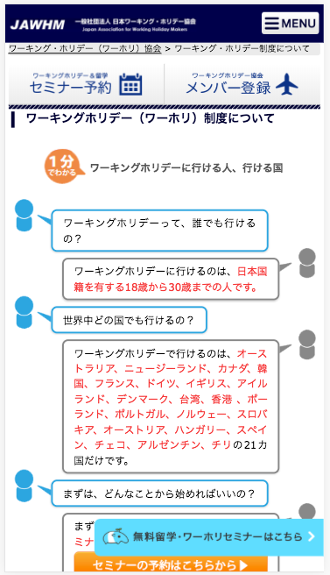
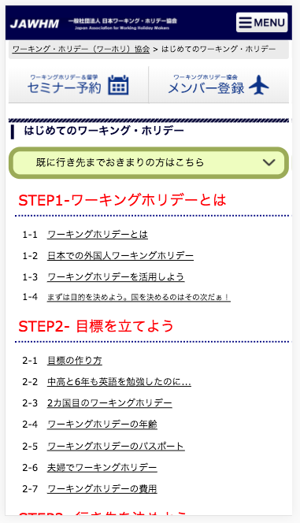
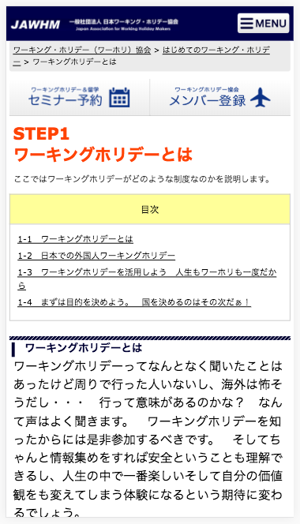
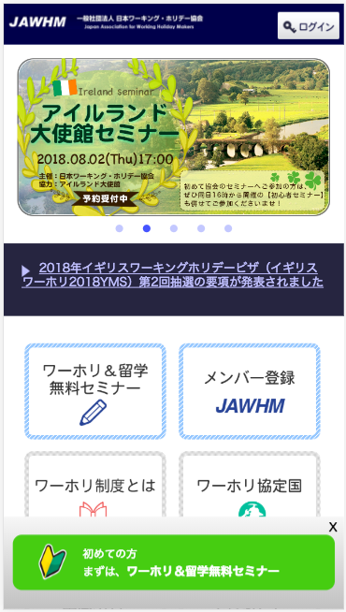

www.jawhm.or.jp/ に表示されているのと同じ、
フローティングバーを表示してください。
Hiển thị thanh nổi giống với hiển thị ở www.jawhm.or.jp/
注意：ＪａｖａｓｃｒｉｐｔでＰａｒｄｏｔから動的に表示される内容になります。
Chú ý: Trở thành nội dung được hiển thị tự động từ Pardot ở Javascript

